Invulinstructie
Invulinstructie excel bestuursverklaringen

Ook dit jaar vragen we u de bestuursverklaring naast de pdf ook in excel-format aan het Zorginstituut te leveren. De excel-formats helpen ons met het tijdig verwerken van de grote hoeveelheid gegevens in alle bestuursverklaringen. De in te vullen excel-formats zijn te vinden in de Aanleverkalender Zvw op de website van het Zorginstituut. De onderstaande procedure is specifiek voor de uitvraag van de bestuursverklaring in excel. De algemene procedure gegevenslevering vindt u in de Gegevensuitvraag 2026 op pagina 39-41. | Links:
 | Aanleverkalender Zvw
Procedure aanleveren excel bestuursverklaringen: | Gegevensuitvraag 2026

· U levert twee excel-bestuursverklaringen (één voor de KPV en één voor de overige gegevensstromen) over de mail aan samen met de pdf-bestuursverklaringen en de accountantsproducten.
o De deadline voor de bestuursverklaringen kosten per verzekerde is 01-05-2026.
o De deadline voor de bestuursverklaringen overige producten risicoverevening is 01-06-2026.

· U hanteert de volgende naamgevingsconventies voor de bestuursverklaringen in excel:

ZINL_RVE_<UZOVI>_gegevens_per_verzekerde_2026_BV.xlsx

· In beide bestuursverklaringen geldt dat u de bedragen invult in centen zonder komma’s of punten. Dit is op dezelfde manier gespecificeerd in de pdf bestuursverklaringen en in het sluitrecord van de gegevensbestanden.
Voorbeeld: voor een bedrag van vijfhonderduizend euro en twintig cent betekent dit dus:

Correct voorbeeld 50000020
Foutief voorbeeld 500000,2

· Dit jaar vragen we u ook de Wlz gegevens in het excel-format ‘gegevens_per_verzekerde’ in te vullen. De Wlz-gegevens kunnen per zorgkantoor worden opgegeven in de tabellen onderaan in het tabblad “BSV gegevensuitvraag 2026”.
Voorbeeld: als u twee zorgkantoren onder uw concern heeft, vult u twee tabellen in. Overige tabellen kunt u leeg laten. Zie onderstaand voorbeeld.

Als u vragen heeft over het invullen van het excel-format van de bestuursverklaring, dan kunt u zich richten tot:
verslagdocumenten@zinl.nl

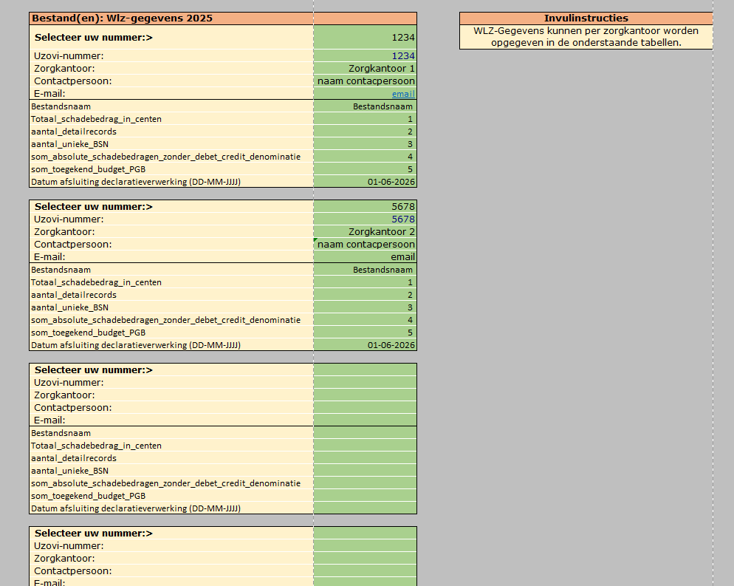

Vul per zorgkantoor onder uw concern een Wlz-tabel in.

Overige tabellen kunt u leeg laten

